Sheet1
产品 | 数量 | 品牌/编号 | 产品规格 | 预算单价
超级热带冰淇淋陈列 | 100 | HM-180 | •容量:170升 •强制喷射 •恩布拉科1/ 6hp压缩机 •生态制冷剂R-290 •五壁冷却 •铜管在“D”中 •防雾钢化玻璃 •塑化篮。 •通风格栅 •手动恒温器 •温度:- 12至- 28ºC •滑轮(4) •铝锌预涂铁。 •颜色范围白色，蓝色，红色和橙色。 •PVC框架，灰色。外部尺寸高度920 ×前698 ×深666mm | $184 | 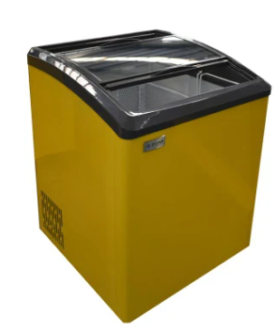
冰川冰箱 | 100 | K-150 / KT-150 | •容量150升/ 5.3立方英尺 •铁模型K-150/ kt -150外部交流。缎面不锈钢内部交流。哑光不锈钢•恩普拉科1/8 HP压缩机 •制冷剂R290a•温度范围-18 / - 28ºC •环境冷凝器(室外):模型K-150和KB-150。外部测量:高度940 x正面688 x深度600mm。内部测量。MODEL K-150高度544 x前572 x深度484mm MODEL KT 150 | $175 | 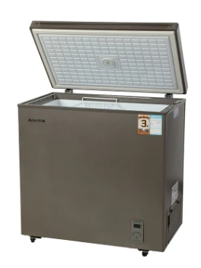
冰川冰箱 | 100 | Kb-150 / KB-150 | •用于KB-150/ kbt -150型号的熨斗外部Ac.光泽不锈钢内部Ac.哑光不锈钢 •恩布拉科1/8 HP压缩机 •冷却剂R290a•温度范围-18 / - 28ºC •内部轻•手柄扳手•总重量48kg。 •净重42公斤。 •蒸发器与铜管“D”5冷却壁-欧洲技术(更快的冷却，更少的电流消耗和更长的寿命压缩机外部尺寸:高940 x前688 x深600毫米内部尺寸:高544 x前572 x深484mm | $175 | 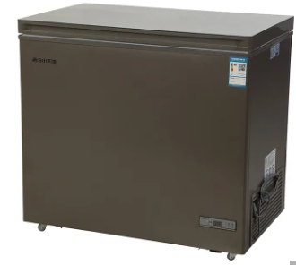
冷冻机 MAXFRIO 颜色 | 100 | F 150 | •容量150升/ 5.3立方英尺 •门 •铁铝锌150预涂-提供更强的抗腐蚀能力。-使用寿命比镀锌铁长。-镀铝、锌、硅钢板。 •采用1/8 HP压缩机•制冷剂R134a•温度范围-1 / - 28ºC•框架，侧面和pvc风雨条的颜色灰色，黄色，蓝色，红色和绿色 •环境冷凝器(室外):型号F-150•强制通风冷凝器:型号FT-150 •室内灯 •关键手柄 •毛重48公斤。 •净重42公斤。 •蒸发器与铜管在“D”5冷却壁-欧洲技术(更快的冷却，更少的电流消耗和更长的寿命压缩机 •无氯氟烃绝缘•高阻力车轮基础。 •适合所有气候。外部测量:高940 x前688 x深600mm内部测量: | $148 | 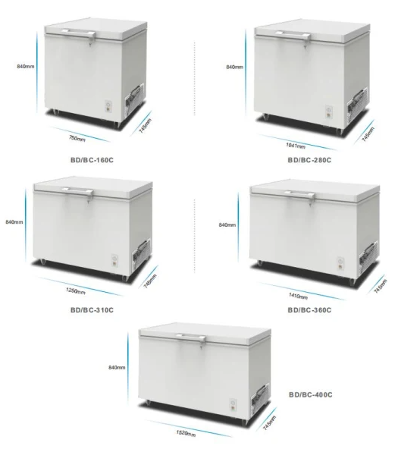
MAXFRIO MAGICOLOR FREEZER | 100 | M 150 | 容量150升/ 5.29立方英尺 •铁铝锌150预涂颜色。-提供更强的抗腐蚀能力。-使用寿命比镀锌铁长。-镀铝、锌、硅钢板。 •恩法科1/8 HP压缩机 •制冷剂R134a•温度范围-18 / - 28ºC •机架，侧面和防风雨条，白色PVC。 •环境冷凝器(室外):型号M-150•强制通风冷凝器:型号MT-150 •室内灯 •关键手柄 •毛重48公斤。 •净重42公斤。 •蒸发器与铜管在“D”5冷却壁-欧洲技术(更快的冷却，更少的电流消耗和更长的寿命压缩机 •无氯氟烃绝缘 •高阻力车轮基础。 •适合所有气候。梅达斯外型:中高940 x Frente 688 x Fondo 600 mm梅达斯国际:中高544 x Frente 572 x Fondo 484mm | $67 | 